1面
写真貼付
縦4cm
横3cm
履 歴 書 |  |  |  |  |  |  | 令和 | 8 | 年 | 4 | 月 | 17 | 日 現在 | 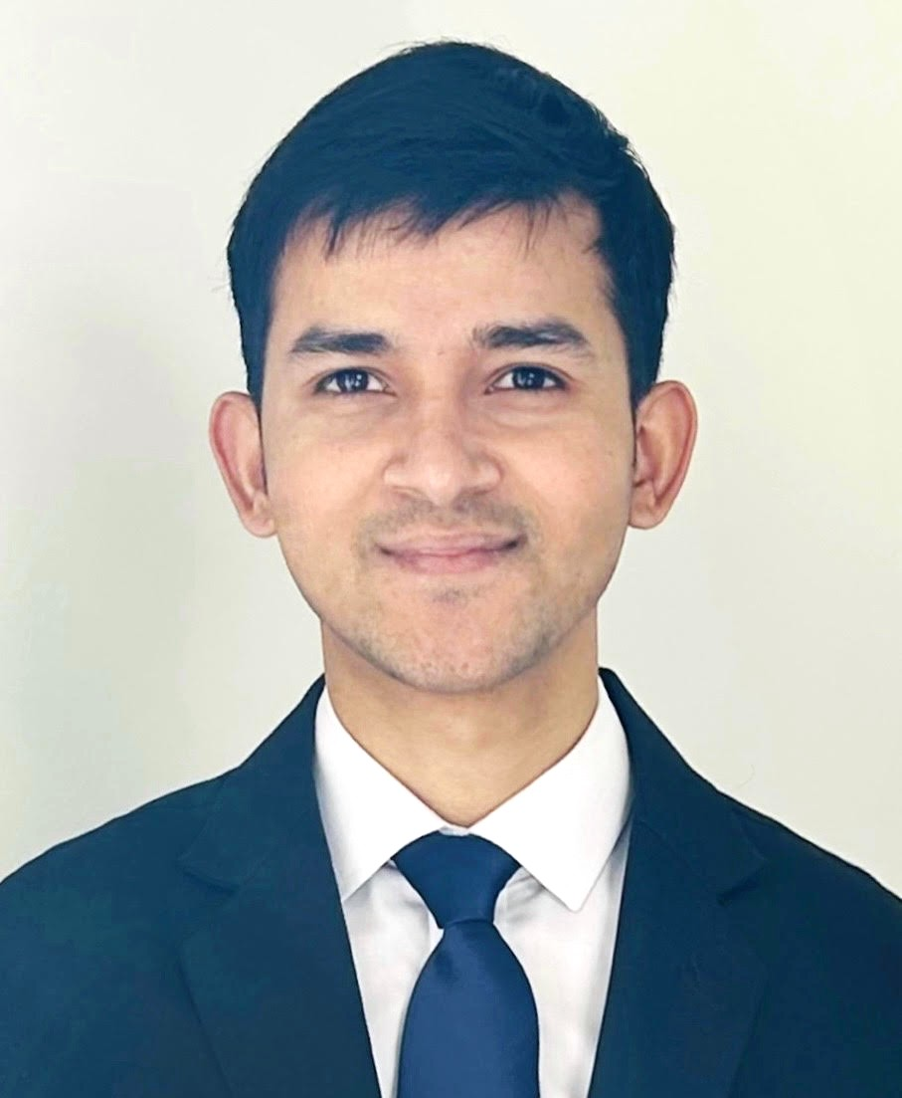
ふりがな | リドイ イムデイ モニル ホサイン |  |  |  |  |  |  |  |  |  |  |  | ※ 男 ・ 女
氏名 | RIDOY MD MONIR HOSSAIN
生年月日 | 平成 | 13 | 年 | 6 | 月 | 20 | 日 生 | 国 籍 |  | （留学生のみ記入）
 |  |  |  |  |  | 24 | 歳） |  |  | バングラデシュ
ふりがな | とうきょうといたばしく おおやまひがしちょう ４４ばん５ごう めぞんかつら ２０２ |  |  |  |  |  |  |  |  |  |  |  |  | 電話
現住所 | 〒 | １７３ | - | ００１４ |  |  |  |  |  |  |  |  |  | （ | ０９０ | ）
 | 東京都板橋区大山東町４４番5号メゾン桂２０２ |  |  |  |  |  |  |  |  |  |  |  |  | （ | ６３５３ | ）- ( | ３２９８ | )
E-mailアドレス | mr25304046@ga.ttc.ac.jp |  |  |  |  |  |  |  |  | 携帯電話 |  |  | 090 | - | 6353 | - | 3298
ふりがな |  |  |  |  |  |  |  |  |  |  |  |  |  | 電話
休暇中の 連絡先 |  |  | - |  |  |  | （現住所以外で休暇中に連絡を希望する場合にのみ記入） |  |  |  |  |  |  | （ |  | ）
 |  |  |  |  |  |  |  |  |  |  |  |  |  | （ |  | ）- ( |  | )
年 | 月 | 学 歴 ・ 職 歴 （各別にまとめて書く）
 |  | 学 歴
平成 ２７ | 4 | VAWRA HIGH SCHOOL (中学校) 入学
平成 ２９ | 5 | VAWRA HIGH SCHOOL (中学校) 卒業
平成 ２９ | 6 | MIRZAPUR COLLEGE (高校) 入学
平成 ３１ | 7 | MIRZAPUR COLLEGE (高校) 卒業
令和 ０３ | 1 | KALIHATI SHAJAHAN SIRAJ COLLEGE (大学) 入学
令和 ０５ | 6 | KALIHATI SHAJAHAN SIRAJ COLLEGE (大学) 中途退学
令和 ０５ | 7 | ヒューマンアカデミー日本語学校 入学
令和 ０７ | 3 | ヒューマンアカデミー日本語学校 卒業
令和 ０７ | 4 | 専門学校東京テクニカルカレッジ 情報処理科 入学
令和 ０９ | 3 | 専門学校東京テクニカルカレッジ 情報処理科 卒業見込

 |  | 職 歴
 |  | な し
 |  | 賞 罰
 |  | な し
 |  | 以上
※設定済みのフォントサイズは変更しないこと。

1面 (記入例)
履 歴 書 |  |  |  |  |  |  | 令和 | 3 | 年 | 10 | 月 | 29 | 日 現在 | 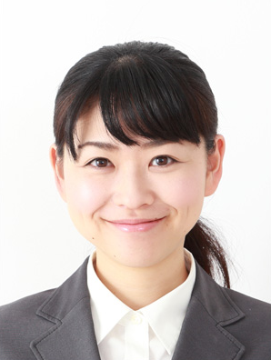
ふりがな | あらい ゆうこ |  |  |  |  |  |  |  |  |  |  |  | ※ 男 ・ 女
氏名 | 荒井 裕子
生年月日 | 平成 | 9 | 年 | 8 | 月 | 7 | 日 生 | 国 籍 |  | （留学生のみ記入）
 | （満 |  |  |  |  | 19 | 歳）
ふりがな | とうきょうと なかの く かみまちだ |  |  |  |  |  |  |  |  |  |  |  |  | 電話
現住所 | 〒 | １６４ | - | ９９９９ |  |  |  |  |  |  |  |  |  | （ | 03 | ）
 | 東京都中野区上町田 ２-５-７ |  |  |  |  |  |  |  |  |  |  |  |  | （ | 1234 | ）- ( | 9999 | )
E-mailアドレス | yuko_arai@x_gmail.com |  |  |  |  |  |  |  |  | 携帯電話 |  |  | 090 | - | 1234 | - | 9999
ふりがな |  |  |  |  |  |  |  |  |  |  |  |  |  | 電話
休暇中の 連絡先 | 〒 |  | - |  |  |  | （現住所以外で休暇中に連絡を希望する場合にのみ記入） |  |  |  |  |  |  | （ |  | ）
 |  |  |  |  |  |  |  |  |  |  |  |  |  | （ |  | ）- ( |  | )
年 | 月 | 学 歴 ・ 職 歴 （各別にまとめて書く）
 |  | 学 歴
平成25 | 3 | 京都市立 古都中学校 卒業
平成25 | 4 | 東京都立 永田高等学校 入学
平成28 | 3 | 東京都立 永田高等学校 卒業
平成28 | 4 | 専門学校東京テクニカルカレッジ情報処理科 入学
平成30 | 3 | 専門学校東京テクニカルカレッジ情報処理科 卒業見込
 |  | 職 歴
 |  | な し
 |  | 賞 罰
 |  | な し
 |  | 以上

※設定済みのフォントサイズは変更しないこと。

